상품제안서
이노젠 아이케이 UV-C 자석거치충전식 칫솔살균기 | 상품코드: S47794

 |  |  |  |  |  |  | 02-713-8555 | www.synergygift.co.kr
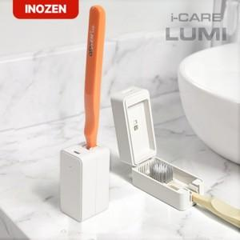 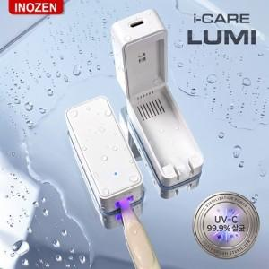 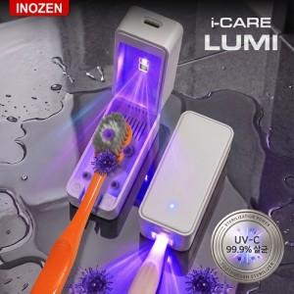

【상세/제작정보】 | <br><br>

【인쇄/포장옵션】 | 실크, 레이저, 풀칼라 / 포장지포장

【공급단가】 | 수량 | 30~ | 100~ | 300~ | 500~ | 1,000~
*VAT별도 | 단가 | 11,440원 | 11,170원 | 10,640원 | 10,290원 | 9,760원

【상품 URL】 | https://www.synergygift.co.kr:443/src/goods_detail.php?gdno=47794

